Table 1
2022 객실 예약 신청서
* 아래 예약 사항을 기입 후 아래 담당자에게 E-mail로 보내주시기 바랍니다. * 객실 예약 신청서 접수 후 3일 이내 결재완료시 객실 예약이 확정 됩니다.
1. 예약자 정보
소속(회사명) |  |  |  | 투숙객명(예약자명)
투숙인원 |  |  |  | 이메일
전화번호 |  |  |  | 휴대전화 번호
2. 예약정보(해당일자에 요청객실수를 표기하여 주십시요.) (VAT포함)
입실 날짜 | 퇴실 날짜 | 객실 타입(O표시) |  |  | 객실 요금(1박 당) | 객실 요청 수량 / 조식인원 표기
2022-09-22 | 2022-09-23 | 패밀리(20평형) 거실겸침실 + 침실1 + 욕실1 |  |  | ₩170,000원
 |  | 스위트(30평형) 거실 + 침실2 + 욕실2 |  |  | ₩200,000원

* 패밀리 1~2인, 스위트 3~4인 기준 * 실시간 예약현황에 따라 객실 예약이 불가능 할 수도 있습니다. * 조식 뷔페 : ₩25,000원

3. 결제 정보
입금 계좌 정보 |  | 입금명 |  |  |  | 현금영수증 발행 번호
우리은행 1005-700-991879 | ㈜소노인터내셔널
* 세금계산서 발행 요청 시 아래 담당자에게 연락주시기 바랍니다. * 카드결제 시 첨부되어있는 "카드결제 동의서 작성 및 카드 앞뒷면 사본 첨부" 4. 예약 취소에 따른 위약금 규정 당일~3일 전 취소 시 : 해당 객실요금의 100% 지불
상기의 내용으로 객실예약을 요청합니다. |  |  | 2022. . .
신청인 : (인)
담당자 : 소노호텔앤리조트 이동수 매니저 E-mail : dongsu.lee@daemyungsono.com

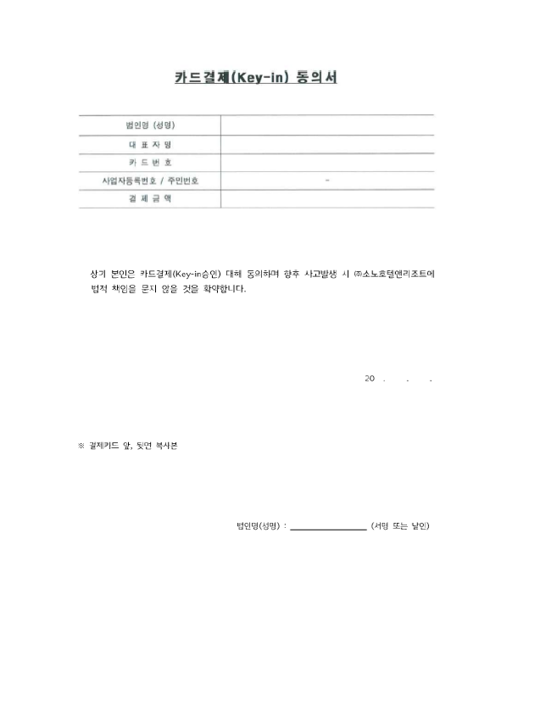

or œ

